Hoja1
*Se debe actualizar TODOS los dias despues de la daily meeting

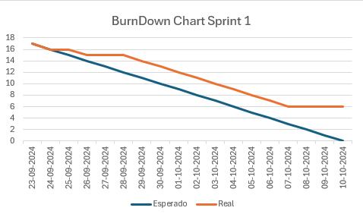
 | Fecha | Esperado | Real
 | 2024-09-23 | 17 | 17 | 1.00
 | 2024-09-24 | 16 | 16
 | 2024-09-25 | 15 | 16
 | 2024-09-26 | 14 | 15
 | 2024-09-27 | 13 | 15
 | 2024-09-28 | 12 | 15
 | 2024-09-29 | 11 | 14
 | 2024-09-30 | 10 | 13
 | 2024-10-01 | 9 | 12
 | 2024-10-02 | 8 | 11
 | 2024-10-03 | 7 | 10
 | 2024-10-04 | 6 | 9
 | 2024-10-05 | 5 | 8
 | 2024-10-06 | 4 | 7
 | 2024-10-07 | 3 | 6
 | 2024-10-08 | 2 | 6
 | 2024-10-09 | 1 | 6
 | 2024-10-10 | 0 | 6

